Alerta de Vencimento
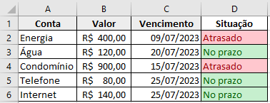
Conta | Valor | Vencimento | Situação
Energia | 400 | 2023-07-09 | Atrasado
Água | 120 | 2023-09-20 | No Prazo
Condomínio | 900 | 2023-07-15 | Atrasado
Telefone | 80 | 2023-09-25 | No Prazo
Internet | 140 | 2023-07-25 | Atrasado

Situação do Aluno
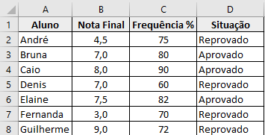
Aluno | Nota Final | Frequência % | Situação
André | 4.5 | 75 | #NAME?
Bruna | 7.0 | 80
Caio | 8.0 | 90
Denis | 7.0 | 60
Elaine | 7.5 | 82
Fernanda | 3.0 | 70
Guilherme | 9.0 | 72

